상품제안서
로이체 블루투스 마이크 100KM | 상품코드: S00377

 |  |  |  |  |  | 02-713-8555 | www.synergygift.co.kr
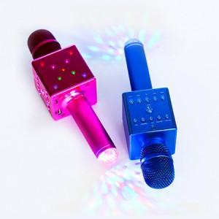

【상세/제작정보】 | 100개미만시 55,000원 인쇄비 별도

【인쇄/포장옵션】 | 레이저 / 포장지포장

【공급단가】 | 수량 | 100~ | 500~ | 1,000~ | 3,000~
*VAT별도 | 단가 | 49,090원 | 47,270원 | 45,460원 | 43,640원

【상품 URL】 | https://www.synergygift.co.kr:443/src/goods_detail.php?gdno=1267

